Sheet1
履 歴 書

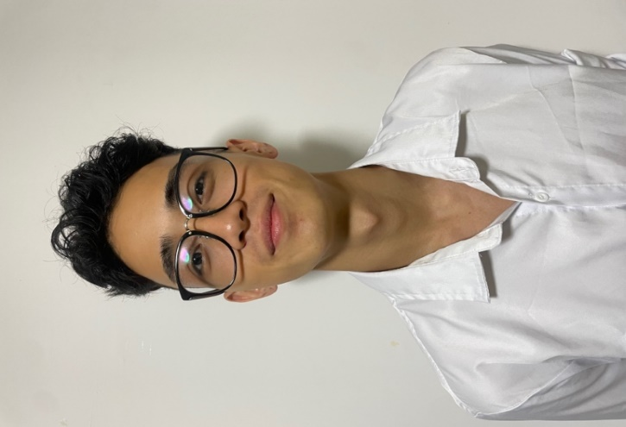
ふりがな | ニシヤマ ヤン |  |  | 年 | 月 | 免許 ・資格
氏 名 | 西山 ヤン |  |  | 2021年 | ５ | IBM Data Engineer certificate 修得

 |  |  |  | 2021年 | ７ | Python Advanced for data science 修得

２００１年 ４月 ２１日生（満２２歳） |  |  | 性別 男○ ・ 女 | 2021年 | ９ | Relational database administrator (DBA) 修得

ふりがな | チバケンチバシハナミガワクサンパレスオワダ７バンカン |  |  | 2021年 | １１ | Linux/Unix commands and shell scripting 修得
現住所 | 〒２６２－００４８
千葉県千葉市花見川区サンパレス大和田7番館１０４) |  |  |  | 2022年 | １ | Database and SQL for data science with python 修得

 |  |  |  | 2022年 | ３ | Python project for data engineer 修得
TEL | 0000-00-0000
 |  |  |  | 2022年 | ５ | Python project for data engineer 修得
携帯電話 | ０８０−６９８２−１５１３
 |  |  |  | 2023年 | ６ | JLPT N4
email | seijiyan1@gmail.com

年 | 月 | 学歴 ・ 職歴 （各別にまとめて書く）
 |  | 学 歴 |  | 志望動機
 |  |  |  | 私は日本とブラジルのハーフあるために、私はとても人とコミュニケーション すること得意です、ととてもフレンドリ同時に同時に非常に組織的で礼儀 正しい、そして私は学校の行事総代として活躍しました
2007年 | 1 | 学校法人 H IR O 学園 普通科 入学

2018年 | 12 | 学校法人 H IR O 学園 普通科 卒業

2021年 | 1 | Uninter University 名古屋愛知 入学

2024年 | 9 | Uninter University 名古屋愛知 卒業見込み

2022年 | 1 | Purdue University Indiana US 入学

2023年 | 2 | Purdue University Indiana US 卒業見込み |  | 自己PR
 |  |  |  | 私は旅行することがとても好きです。旅行の中でも出会いや文化について 聞いたり話したりすることが好きです。初めての東京観光のとき一人 旅していたも一人の外国人と会話を初めて、会話の途中でポルトガルの人て 知りポルトガル語でとても面白い話ができました。話しかけることが なかっかたポルトガル語で会話することなくあの外国人が日本で一人旅する 理由も聞けなかったです。そのように好きである旅行で人と話したりすること で自分のコミュニケーション能力を上げてきたと思っています。

 |  | 職歴

2019年 | ４ | 太平洋株式会 入社

2023年 | ８ | 太平洋株式会 退社

2023年 |  | サンリツ株式会社入社

 |  | システムエンジニア・システム開発・C#・MYSQL・MicrosoftSQL・MicrosoftServer |  | 通勤時間 |  |  | 扶養家族（配偶者を除く）
 |  |  |  | 約 0 時間 00 分 |  |  | 0 人
 |  | VisualStudio・Office365
 |  |  |  | 通勤経路 |  |  | 配偶者の有無 | 配偶者の扶養義務
 |  |  |  | ○○駅⇒○○駅⇒○○駅 |  |  | 有 ・ 無 | 有 ・ 無

